Özet
Adım | 1. Orijinal Veri |  |  |  | 2. Veriyi standart hale getirme |  |  |  | 3. Kovaryans Matrisi hesaplama |  |  |  | 4. Eigenvalue ve Eigenvector hesaplama |  |  | 5. Standart veri ile eigenvector'leri çarpma
 | --> Ortalama ve standart sapma hesabı |  |  |  | --> (veri - ortalama)/standart sapma |  |  |  |  |  |  |  | Eigenvalues ve karşılık gelen eigenvector'leri
 |  |  |  |  |  |  |  |  |  |  |  |  | büyükten --> küçüğe sırala
-
Ortalama = 0 ve Standart Sapma = 1
Değişkenler'in doğrusal ilişkisini ölçmek
Boyut İndirgeme
Amaç

 |  |  |  |  |  |  |  |  |  |  |  |  |  |  |  | Standart veriler |  |  |  |  | eigenvector matrix |  |  |  | Temel Bileşenler
 |  |  |  |  |  |  |  |  |  |  |  |  | λ | λ | λ |  | Değişken A | Değişken B | Değişken C |  | v | v | v |  | PC1 | PC2 | PC3
Örnek |  | Değişken A | Değişken B | Değişken C |  | Değişken A | Değişken B | Değişken C | AA | AB | AC |  | 1.52 | 0.48 | 0.00 | x1 | -1.12 | -0.22 | -0.22 | X | 0.42 | 0.91 | 0.00 | = | -0.75 | -0.89 | 0.00
 | x1 | 1 | 2 | 4 | x1 | -1.12 | -0.22 | -0.22 | 0.67 | 0.28 | 0.28 |  |  |  |  | x2 | 0.32 | -0.87 | -0.87 |  | 0.64 | -0.30 | -0.71 |  | -0.98 | 0.82 | 0.00
 | x2 | 4 | 1 | 2 | x2 | 0.32 | -0.87 | -0.87 |  |  |  |  | v | v | v | x3 | 0.80 | 1.09 | 1.09 |  | 0.64 | -0.30 | 0.71 |  | 1.73 | 0.07 | 0.00
 | x3 | 5 | 4 | 8 | x3 | 0.80 | 1.09 | 1.09 | BB | BC | CC |  | 0.42 | 0.91 | 0.00
 |  |  |  |  |  |  |  |  | 0.67 | 0.67 | 0.67 |  | 0.64 | -0.30 | -0.71
 | mean | 3.33 | 2.33 | 4.67 | mean | 0.00 | 0.00 | 0.00 |  |  |  |  | 0.64 | -0.30 | 0.71
 | std dev | 2.08 | 1.53 | 3.06 | std dev | 1.00 | 1.00 | 1.00
 |  |  |  |  |  |  |  |  |  |  |  |  | Boyut İndirgeme: Boyut indirgeme, bir veri kümesini daha az sayıda özellikle (yani boyutla) temsil ederken, verinin anlamlı ve önemli özelliklerini korumayı amaçlayan bir yöntemdir (IBM)
 |  |  |  |  |  |  |  |  |  | Değişken A | Değişken B | Değişken C
 |  |  |  |  |  |  |  |  | x1 | AA | AB | AC
 |  |  |  |  |  |  |  |  | x2 | AB | BB | BC
 |  |  |  |  |  |  |  |  | x3 | AC | BC | CC

 |  |  |  |  |  |  |  |  |  | Değişken 1 | Değişken 2 | Değişken 3
 |  |  |  |  |  |  |  |  | x1 | 0.67 | 0.28 | 0.28
 |  |  |  |  |  |  |  |  | x2 | 0.28 | 0.67 | 0.67
 |  |  |  |  |  |  |  |  | x3 | 0.28 | 0.67 | 0.67
A vs B

B vs C

Eigenvalue Formül
Calculate Eigenvalues manually

 |  | feature A | feature B | feature C
 | feature A | 0.67-λ | 0.28 | 0.28
 | feature B | 0.28 | 0.67-λ | 0.67
 | feature C | 0.28 | 0.67 | 0.67-λ

 | 0.67-λ | X | 0.67-λ | 0.67 | - | 0.28 | X | 0.28 | 0.67 | + | 0.28 | X | 0.28 | 0.67-λ
 |  |  | 0.67 | 0.67-λ |  |  |  | 0.28 | 0.67-λ |  |  |  | 0.28 | 0.67

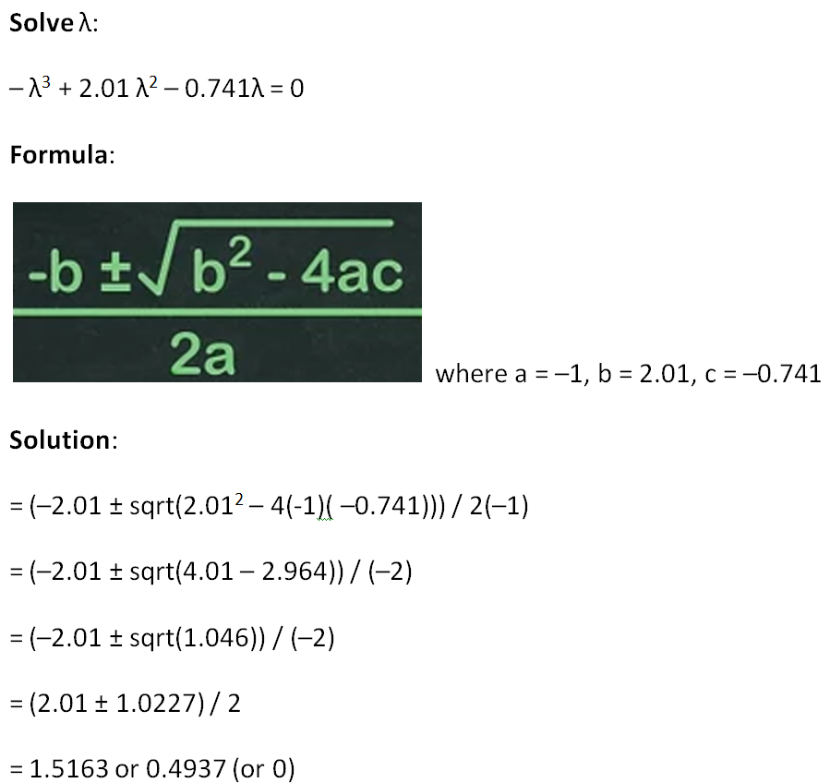

Good articles:
Finding eigenvalues
https://www.mathsisfun.com/algebra/eigenvalue.html
https://www.scss.tcd.ie/Rozenn.Dahyot/CS1BA1/SolutionEigen.pdf

Solving Cubic equation
https://www.wikihow.com/Solve-a-Cubic-Equation

